关系图
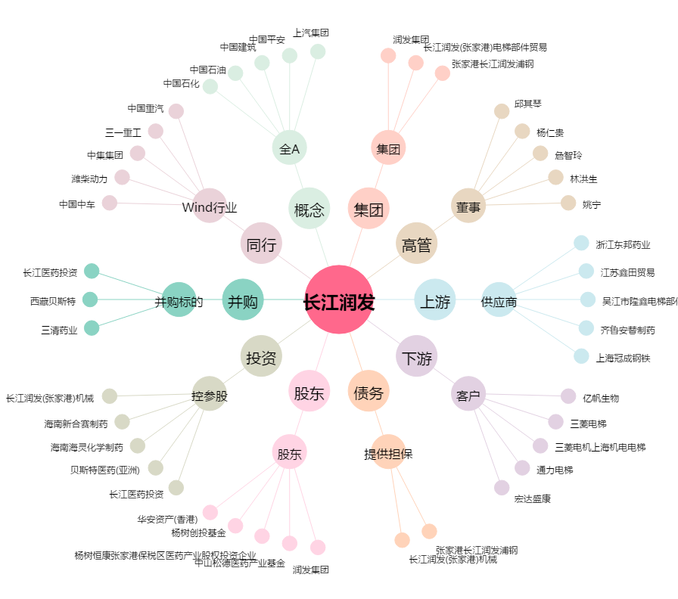
长江润发[002435.SZ] - 关系概览图

